8.9月だより
通信
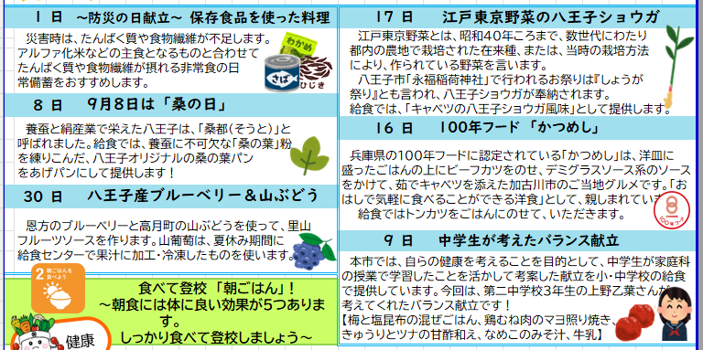
食育だより |  |  |  |  |  |  |  |  |  | 令 和 |  | 8 | 年 | 8・9 | 月
 |  |  |  |  |  |  |  |  | はちっこキッチン楢原 |  |  |  |  |  |  | イラスト：いらすとや
 |  |  |  |  |  |  |  |  |  |  | （第二調理場） |  |  |  |  | ひじき：みさきのイラスト素材
 |  | 8.9月の献立から
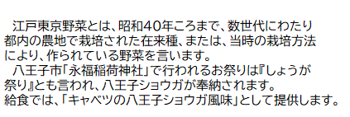
1日 |  | ～防災の日献立～ 保存食品を使った料理 |  |  | 25日 |  | 江戸東京野菜の八王子ショウガ
 | 災害時は、たんぱく質や食物繊維が不足します。 主食になるアルファ化米などと合わせて、たんぱ く質や食物繊維が摂れる非常食の日常備蓄をお すすめします。給食では、保存のきく切干大根や 乾燥ひじき、ツナ、高野豆腐を使ったサラダとみ そ汁を提供します。 |  |  |  |  | 江戸東京野菜とは、昭和40年ころまで、 数世代にわたり 都内の農地で栽培され た在来種、または、当時の栽培方法によ り、作られている野菜を言います。給食 では「キャベツの八王子ショウガ風味」と して提供します。

ご意見 1回目
作成ありがとうございます
１日防災 １文字目 男・・・？→削除しました。
例年、小学校の９月食育の出来上がりが８月になっていた気がします・・・
センターのだよりは７月に出さないとなので、その辺の確認をお願いします
→食育班の〆切は7月15日だそうです。掲示物、食育メモは、小学校の方で
決裁がおりてから対応します。だよりと放送原稿は、2回目の時点で作成
しました。
文章はできれば段落つけたほうがいいのですが、つけられますか？
→段落つけました。
岩田
・1日
保存食の紹介になっているので、献立の紹介を入れたほうがよいかと思いました。保存食のことも入れるのであれば、八王子産野菜の紹介は省いてスペースを確保するのもアリだと思います。
→地場野菜を削除。使用する乾物を紹介し、料理名は簡潔にしました。
・八王子ショウガも献立の紹介を入れられますでしょうか。→挿入しました。
・全体的に文字の量が多く感じるので、桑の日の「養蚕と絹産業で～呼ばれました。」は削除しても良いと思います。→削除し、簡潔にしました。
・「健康」③体温維持の効果
朝食の話をしているので「朝食を食べると～」は削除しても良いと思います。
→削除しました。
・ＳＤＧs週間の説明文に、目標③⑦…と書いてあるので点線の中も【15日 目標３「作る責任つかう責任」】とかにするのはどうですか？関根
→修正しました。
・はちっこ給食のＱＲコードと文字が重なっていますので、調整をお願いします。
→修正しました。
8日 |  | 9月8日は くわ(桑)の日 |  |  | 29日 |  | 100年フード 三重県「四日市とんてき」
 | 養蚕に欠かせない「桑の葉」の粉を練りこんだ、 八王子オリジナルの「桑の葉パン」を給食では、 あげパンにして提供します！ |  |  |  |  | 分厚い豚肉をにんにくと一緒に濃い めのたれでソテーし、たっぷりのキャベ ツをそえた料理です。街のスタミナ 料理として定着しています。

以下、7月持ち越し分のため、ここには記載なし
だいこん→9月上旬まで
にんにく、じゃがいも、玉ねぎ、にんじん→9月まで
2学期は、子どもたちの楽しみになる特別な給食
「はちっこワクワク給食」でスタートします。
9日 |  | 八王子産ブルーベリー＆山ぶどう
 | 恩方のブルーベリーと高月町の山ぶどうを使 って、里山フルーツソースを作ります。山ぶどう は、夏休み期間に給食センターで果汁に加工・ 冷凍したものを使います。

健康
 |  |  | 食べて登校 「朝ごはん」！ |  |  |  |  | 朝食には体によい効果が５つあります。 しっかり食べて登校しましょう☺

 | ①体が活動の準備開始！ |  |  | ③体温維持の効果 |  |  |  |  | ⑤良質な睡眠のために
 | 睡眠中に下がった体温を 上昇させ、体中が活動を 行うための準備をします。 |  |  | 体温が上昇し、昼間まで維持されます。 体温が維持されていると、集中力アップにつながります！ |  |  |  |  | 朝食は睡眠ホルモン の分泌を促します！

学校給食のInstagramにて
 | ②エネルギー源の補給 |  |  | ④便秘の予防
 | 寝ている間に使われた エネルギーを補給します。 |  |  | 胃に食べ物が入ることで大腸が 運動し始めます。
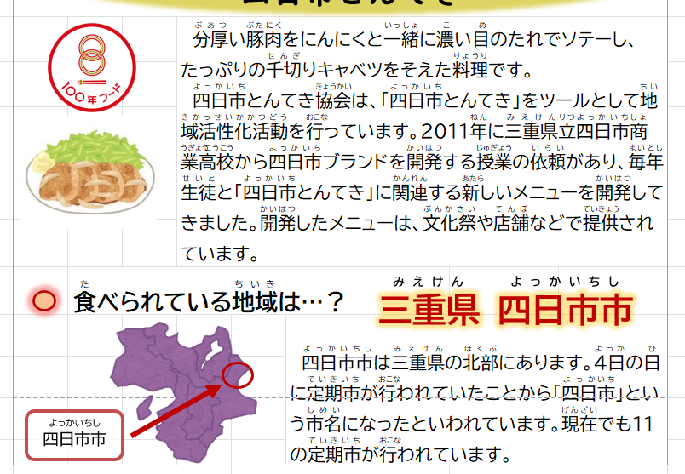

和食
 |  |  | 和食文化とSDGs |  |  |  | 15日～18日はSDGs週間

 | 2013年（平成25年）ユネスコ無形文化遺産に 登録された和食「日本人の伝統的な食文化」は、SDGsと関係が深いです。 |  |  |  | SDGs17の目標③⑦⑫⑬⑭に注目した献立をいただきます。
ご意見 2回目
八王子市学校給食センター → はちっこキッチン ●● で良いと思います
楢原は・・・第1調理場が正式名称になるんですかね？
はちっこキッチン楢原 第1調理場？ ①？ （岩田）
→はちっこキッチン ●● に変更しました。

 | 和食の健康性：米を中心に様々な 食材を組み合わせ、うま味を活用 する和食は健康によい食事です。 |  |  |  | 15日 目標⑫「つくる責任使う責任」
 |  |  |  |  | 海外には「もったいない」に当てはまる言葉がありません。食べ物を大切にする心をもちましょう。

 | 地産地消：地元で生産された食べ 物をその地域で消費すると、運搬で出るCO2削減につながります。 |  |  |  | 16日 目標⑭「海の豊かさを守ろう」
 |  |  |  |  | 海の恵みの魚「さわら」をごまとみそで味つけした焼き物を提供します。

 | 地域産業の活性化・資源の保護：地域の生産者さんの活性化にもつながり「森林伐採」「海洋資源乱獲」の抑制、海洋資源・陸の資源の保護につながります。 |  |  |  | 17日 目標⑦・⑬「地産地消、国消国産」
 |  |  |  |  | 八王子産の野菜を使った パンプキングラタン、フレンチきゅうり、ジュリエンヌスープを食べます。

 |  |  |  |  | 18日 目標③「全ての人に健康と福祉を」
 | ＊＊9月みんなのはちっこ給食＊＊ 4日、7日、14日、25日※1週間前〆切
 |  |  |  |  | 栄養バランスの崩れはありませんか？生涯にわたり 元気に活動できるように食生活を振り返りましょう。

▲詳細こちら
 | 申込は電話にて ☎042-634-9460

